상품제안서
3M 스카치 브라이트 홈기프트 10종 세트 | 상품코드: S46729

 |  |  |  |  |  |  | 02-713-8555 | www.synergygift.co.kr
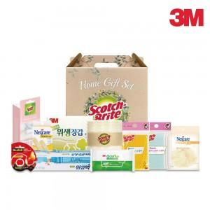

【상세/제작정보】

【인쇄/포장옵션】 | 라벨지스티커 / 포장불가능

【공급단가】 | 수량 | 10~ | 100~ | 300~ | 500~ | 1,000~
*VAT별도 | 단가 | 21,500원 | 20,660원 | 19,650원 | 19,150원 | 18,810원

【상품 URL】 | https://www.synergygift.co.kr:443/src/goods_detail.php?gdno=46729

